상품제안서
어프로치 노트 프로 (스탠다드 페이퍼) | 상품코드: F15923

 |  |  |  |  |  |  | 02-412-0044 | www.easy1.co.kr
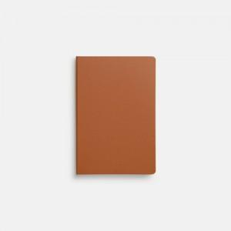  

【상세/제작정보】 | 노트를 생각과 업무의 핵심도구로 이용하는 사람들을 위한 디자인

【인쇄/포장옵션】 | 실크, 불박, 풀칼라 / OPP(비닐)

【공급단가】 | 수량 | 100~ | 300~ | 500~ | 1,000~ | 3,000~
*VAT별도 | 단가 | 7,750원 | 7,450원 | 7,250원 | 7,150원 | 7,000원

【상품 URL】 | https://dev.easy1.co.kr:443/src/goods_detail.php?gdno=15923

